Formulaire
Liste de commande pour fers de reprise vissables |  |  |  |  |  |  |  |  |  | PYRABAR® |  |  | Assortiment standard
 |  |  |  |  |  |  |  |  |  |  |  |  | - les dimensions données dans notre assortiment standard sont livrables de stock. Toutes dimensions différentes sur demande
Ingénieur |  |  |  |  |  |  |  | Liste n° |  |  | Page |  | - Tenez compte des dimensions minimales selon notre documentation technique.
 |  |  |  |  |  |  |  |  |  |  | 1 |  | - En cas de longueurs spéciales ou de géométrie différente, adressez-nous le formulaire par sécurité pour contrôle.
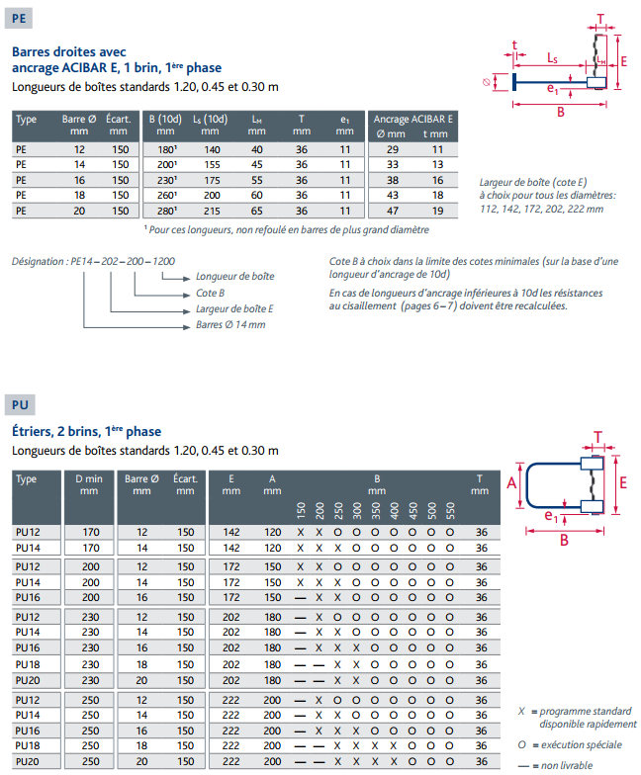
Objet |  |  |  |  |  |  |  | Plan n°
Partie d'ouvrage
Adresse de livr. |  |  |  |  |  |  |  | Date |  | dess. | contrôlé

Entrepreneur |  |  |  |  |  |  |  | Délai

Boîte avec tôle PYRAX® |  |  |  |  |  | (Longueur totale définie, LS+LM) |  | Barres 2ème étape
Pos. | Type | Larg. | Long. barres |  |  | Long. boîte |  | Pos. | Type | Long. barres
 |  | E | A | A1 | B |  | Nbre |  |  | A | C | Nbre
 |  | [mm] | [mm] | [mm] | [mm] | [m] | [pce] |  |  | [mm] | [mm] | [pce]

1 |  |  |  |  |  |  |  | 11

2 |  |  |  |  |  |  |  | 12

3 |  |  |  |  |  |  |  | 13

4 |  |  |  |  |  |  |  | 14 |  |  |  |  |  | Barres 2ème étape
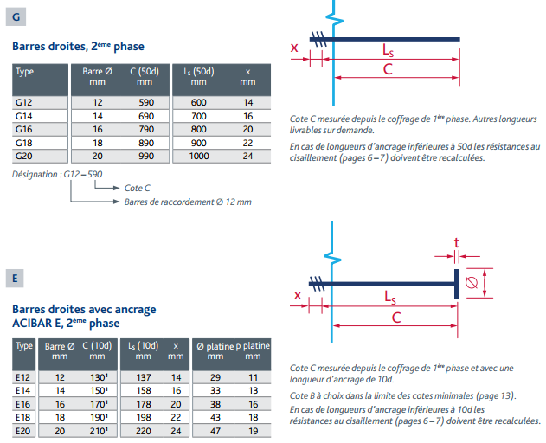
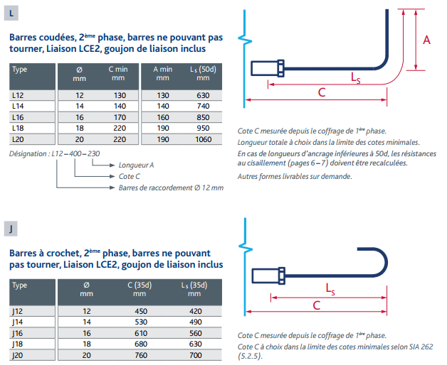

 |  |  |  |  |  | Total pces: | 0 |  |  |  | Total pces: | 0

Remarques / divers

 |  |  |  |  |  | Distribué par : |  |  |  |  |  | 16.02.2021/GG

Exemple
Liste de commande pour fers de reprise vissables |  |  |  |  |  |  |  |  |  | PYRABAR®

Ingénieur |  |  |  |  |  |  |  | Liste n° |  |  | Page
 |  |  |  |  |  |  |  |  |  |  | 1

Objet |  |  |  |  |  |  |  | Plan n°
Partie d'ouvrage |  | Exemple
Adresse de livr. |  |  |  |  |  |  |  | Date |  | dess. | contrôlé

Entrepreneur |  |  |  |  |  |  |  | Délai

Boîte avec tôle PYRAX® |  |  |  |  |  | (Longueur totale définie, LS+LM) |  | Barres 2ème étape
Pos. | Type | Larg. | Long. barres |  |  | Long. boîte |  | Pos. | Type | Long. barres
 |  | E | A | A1 | B |  | Nbre |  |  | A | C | Nbre
 |  | [mm] | [mm] | [mm] | [mm] | [m] | [pce] |  |  | [mm] | [mm] | [pce]

1 | PL16 | 112 |  | 695 | 200 | 1.20 | 1 | 11 | L16 | 300 | 210 | 8

2 | PL12 | 222 |  | 470 | 200 | 1.20 | 1 | 12 | L12 | 300 | 210 | 8

3 | PL16 | 222 |  | 695 | 200 | 1.20 | 1 | 13 | L16 | 400 | 500 | 8

4 | PU16 | 172 | 150 |  | 200 | 1.20 | 1 | 14 | L16 | 400 | 500 | 16

Exemple

 |  |  |  |  |  | Total pces: | 4 |  |  |  | Total pces: | 40

Remarques/Divers

 |  |  |  |  |  | Distribué par :
 |  |  |  |  |  |  |  |  |  |  |  | 06.08.2020/GG

